事故受付票
事故受付票 ver2023.12
記入例のシートを参考にしていただき、
ご記入の程宜しくお願い致します。
 |  |  |  |  |  |  | 必須項目 |  | 受付日： |  |  |  |  |  |  |  | 事故番号：

学校名 |  |  |  |  |  |  | 電話番号 |  |  |  |  |  |  |  |  | 本件担当

学生情報 | 加入者番号 | JLIC |  |  |  |  | 加入期間 | 20 年 月 日 |  |  |  |  |  |  | ～ | 期間 (ヶ月) |  |  |  | プラン
 | フリガナ |  |  |  |  |  |  |  |  |  |  |  |  |  |  | 性別 |  | 男 女 |  | 区分 | 新規 継続
 | 氏名 |  |  |  |  |  |  |  |  |  |  |  |  |  |  | 生年月日 （西暦） |  |  |  | 年 月 日
 | 現住所 | 〒 － |  |  | TEL： （ ） |  |  |  |  |  |  |  |  |  |  | 国民健康保険 |  |  |  | 加入 未加入
 |  |  |  |  |  |  |  |  |  |  |  |  |  |  |  | 他の保険契約 |  |  |  | 有 無

事故内容 | 事故日 |  |  |  |  | 発生時間 |  | 午前 ・ 午後 |  |  |  |  | 時 分頃
 | 事故形態 | 学生 | 歩行中 ・ 自転車 ・ その他 |  |  |  |  |  |  | 相手 |  | 歩行者・自転車・バイク・自動車 ・その他
 | 事故状況説明（原因と結果）

学生
相手
衝突場所
学生
相手
衝突場所
事故状況 | 事故現場住所：
 | ＜俯瞰図＞ |  |  |  |  |  |  | ＜場所＞

届出警察署（有 ・ 無 ） |  |  |  | 警察署名： |  |  |  | TEL: |  |  |  |  |  |  |  |  |  | 担当：

学生 | ケガ | 病院名： |  |  |  |  |  | 物損 |  |  | 損害物①： |  |  |  |  |  |  |  | 修理額：\
 | 有 ・ 無 | 自賠責対応（ 有 ・ 無 ） |  |  |  |  |  | 有 ・ 無 |  |  | 損害物②： |  |  |  |  |  |  |  | 修理額：\

相手方情報 | フリガナ |  |  |  |  |  |  | 連絡先 |  |  | TEL： その他：
 | 氏名
 | 住所
 | 保険会社名（有・無）： |  |  |  |  |  |  | TEL： |  |  |  |  |  |  |  |  |  |  | 担当：
 | ケガ（ 有 ・ 無 ） |  | 傷病名： |  |  |  |  | 物損（ 有 ・ 無 ） |  |  |  |  |  | 損害物
 | 病院名： |  |  |  |  |  |  |  |  |  |  |  |  | 所有者
 | 通院予定期間： |  |  |  |  |  |  |  |  |  |  |  |  | 修理額
 | 備考 |  |  |  |  |  |  |  |  |  |  |  |  | 車両 | 入庫先
 |  |  |  |  |  |  |  |  |  |  |  |  |  |  | 担当者
 |  |  |  |  |  |  |  |  |  |  |  |  |  |  | TEL

＜備考＞

記入例
自動車事故受付票 ver2023.12
 |  |  |  |  |  |  |  | 必須項目 |  | 受付日： |  |  |  |  |  |  |  | 事故番号：

学校名 |  | サンプル日本語学校 |  |  |  |  |  | 電話番号 | 03-1111-1111 |  |  |  |  |  |  |  | 本件担当 |  |  | 学校太郎

学生情報 | 加入者番号 |  | JLIC | 123456 |  |  |  | 加入期間 | 2024 年 1 月 1 日 |  |  |  |  |  |  | ～ | 期間 (ヶ月) |  | 12 |  | プラン | B
 | フリガナ |  | サンプル |  |  |  |  |  |  |  |  |  |  |  |  |  | 性別 |  | 男 女 |  | 区分 | 新規 継続
 | 氏名 |  | サンプル |  |  |  |  |  |  |  |  |  |  |  |  |  | 生年月日 （西暦） |  |  |  | 2000-01-01
 | 現住所 |  | 〒100 －0000 |  |  | TEL： （ ） |  |  |  |  |  |  |  |  |  |  | 国民健康保険 |  |  |  | 加入 未加入
 |  |  | サンプル |  |  |  |  |  |  |  |  |  |  |  |  |  | 他の保険契約 |  |  |  | 有 無

事故内容 | 事故日 |  | 2024-01-01 |  |  |  | 発生時間 |  | 午前 ・ 午後 |  |  |  |  | 6時 30 分頃
 | 事故形態 |  | 学生 | 歩行中 ・ 自転車 ・ その他 |  |  |  |  |  |  | 相手 |  | 歩行者・自転車・バイク・自動車 ・その他
 | 事故状況説明（原因と結果） 学生が自転車で走行中、一時停止をせずに交差点に入ったところ、自動車に衝突した。 お互い低速だったため、自転車が壊れたものの、本人にケガはなかった。 相手自動車左後方に衝突し、相手自動車に擦り傷が生じた。

学生
相手
衝突場所
学生
相手
衝突場所
事故状況 | 事故現場住所：東京都千代田区九段0-0-0
 | 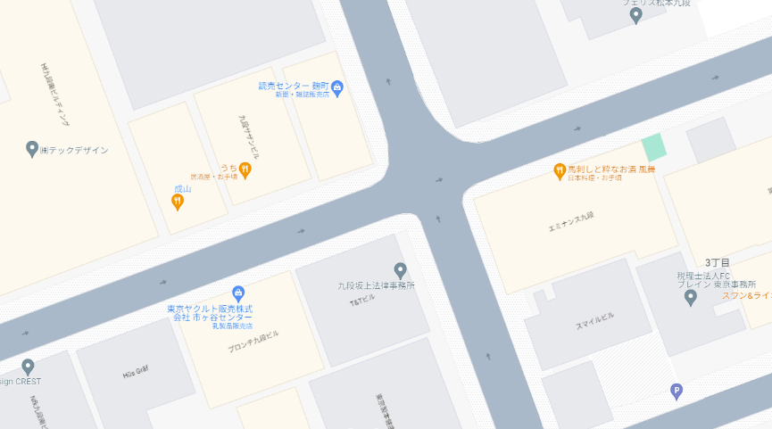 ＜俯瞰図＞ |  |  |  |  |  |  |  | 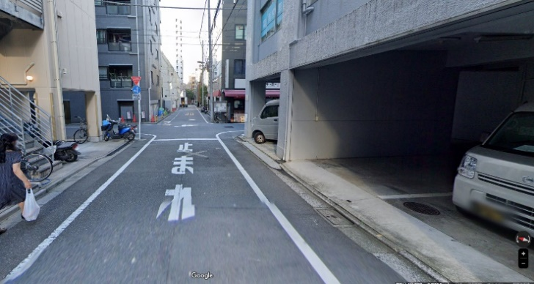 ＜場所＞

学生
相手

届出警察署（有 ・ 無 ） |  |  |  |  | 警察署名： |  |  |  | TEL: |  |  |  |  |  |  |  |  |  | 担当：

学生 | ケガ |  | 病院名： |  |  |  |  |  | 物損 |  |  | 損害物①：自転車 |  |  |  |  |  |  |  | 修理額：\20,000
 | 有 ・ 無 |  | 自賠責対応（ 有 ・ 無 ） |  |  |  |  |  | 有 ・ 無 |  |  | 損害物②： |  |  |  |  |  |  |  | 修理額：\

相手方情報 | フリガナ |  | サンプル |  |  |  |  |  | 連絡先 |  |  | TEL：090-0000-0000 その他：
 | 氏名
 | 住所
 | 保険会社名（有・無）： |  |  |  |  |  |  |  | TEL： |  |  |  |  |  |  |  |  |  |  | 担当：
 | ケガ（ 有 ・ 無 ） |  |  | 傷病名： |  |  |  |  | 物損（ 有 ・ 無 ） |  |  |  |  |  | 損害物
 | 病院名： |  |  |  |  |  |  |  |  |  |  |  |  |  | 所有者
 | 通院予定期間： |  |  |  |  |  |  |  |  |  |  |  |  |  | 修理額
 | 備考 |  |  |  |  |  |  |  |  |  |  |  |  |  | 車両 | 入庫先
 |  |  |  |  |  |  |  |  |  |  |  |  |  |  |  | 担当者
 |  |  |  |  |  |  |  |  |  |  |  |  |  |  |  | TEL

＜備考＞

